Tonnekm_road_rail_ship
country_de | country_en | Mil. tkm | year | unit Mio tkm
Country | unit: tkm | year | 2018 in tkm
Europäische Union (EU6-1958, EU9-1973, EU10-1981, EU12-1986, EU15-1995, EU25-2004, EU27-2007, EU28-2013, EU27-2020)
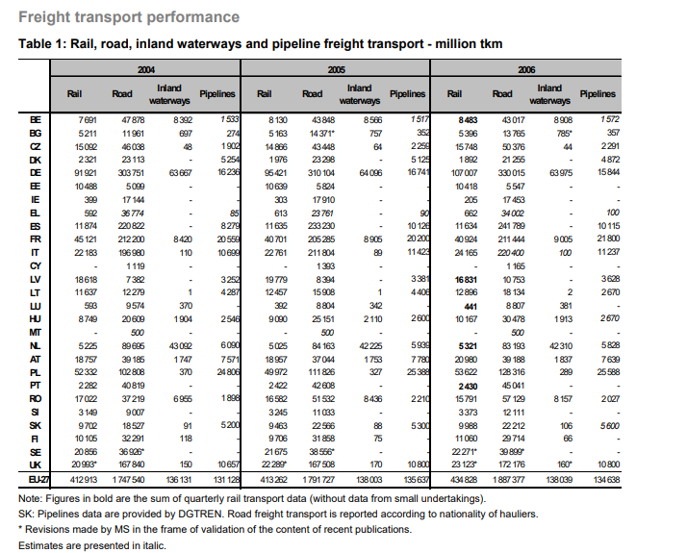
Europäische Union - 27 Länder (ab 2020)
Europäische Union - 28 Länder (2013-2020)
Europäische Union - 27 Länder (2007-2013)
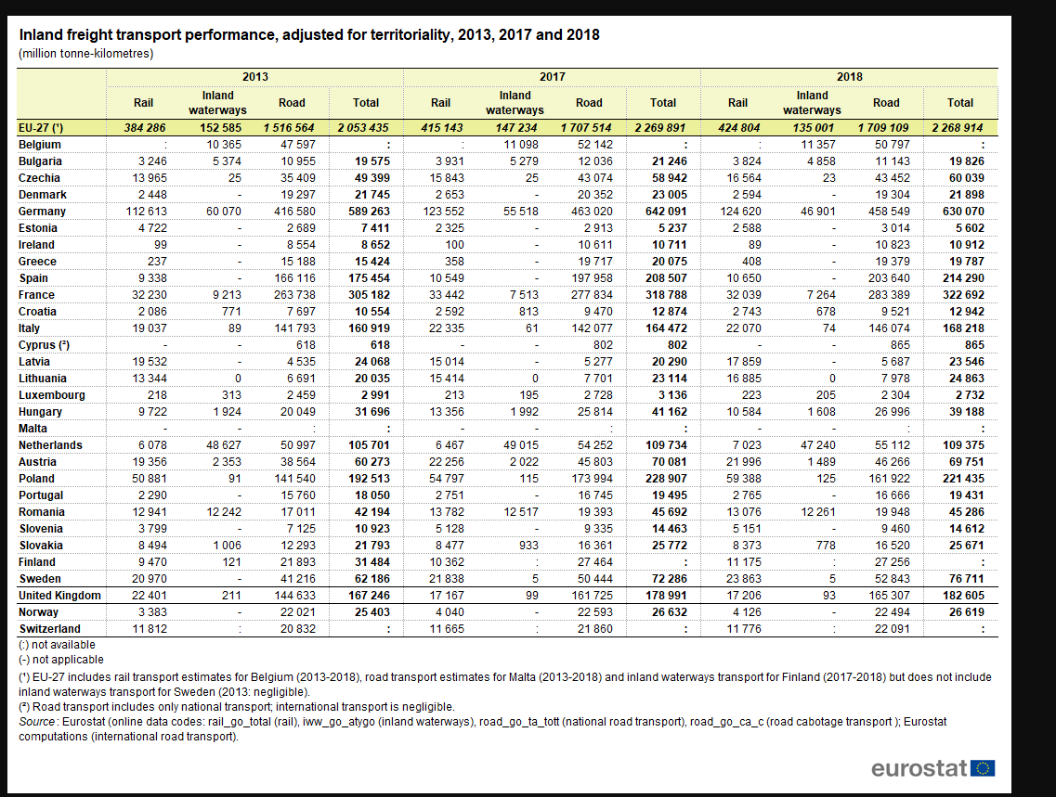
Euroraum (EA11-1999, EA12-2001, EA13-2007, EA15-2008, EA16-2009, EA17-2011, EA18-2014, EA19-2015)
Euroraum - 19 Länder (ab 2015)
Euroraum - 18 Länder (2014)
Belgien | Belgium | 68852 | 68852 | Quelle: https://www.statista.com/statistics/435189/belgium-tonne-kilometres-of-freight-transported-by-rail/ mit Tabelle kompiniert
Bulgarien | Bulgaria | 19826
Tschechien | Czechia | 60039
Dänemark | Denmark | 21898 |  |  |  |  |  |  | https://ec.europa.eu/eurostat/documents/3433488/5582112/KS-SF-08-035-EN.PDF/ae38f406-1b03-450e-ac62-1016143ce63c?version=1.0
Deutschland (bis 1990 früheres Gebiet der BRD) | Germany | 630070 |  | https://data.oecd.org/transport/freight-transport.htm
Estland | Estonia | 5602 |  | in Zukunft historische Daten
Irland | Ireland | 10912
Griechenland | Greece | 19787
Spanien | Spain | 214290
Frankreich | France | 322692
Kroatien | Croatia | 12942
Italien | Italy | 168218
Zypern | Cyprus | 865
Lettland | Latvia | 23546
Litauen | Lithuania | 24863
Luxemburg | Luxembourg | 2732
Ungarn | Hungary | 39188
Malta | Malta | 0 | !
Niederlande | Netherlands | 109375 |  |  | besssere Werte und auch zeitlich abhängig
Österreich | Austria | 69751 |  |  | https://unece.org/DAM/trans/doc/2018/wp6/_Infocards_REV_7Dec2017.pdf
Polen | Poland | 221435
Portugal | Portugal | 19431
Rumänien | Romania | 45286
Slowenien | Slovenia | 14612
Slowakei | Slovakia | 25671
Finnland | Finland | 38552 | 38552 | mit Werten Eurostat Annahme ship=const
Schweden | Sweden | 76711
Vereinigtes Königreich | United Kingdom | 182605
Island | Iceland | 1195 | hat keine railway
Norwegen | Norway | 26619
Schweiz | Switzerland | 33867 | 33867 | Schiff im Modal Split bei 0.1 %, daher wird Schiff hier inklusive angenommen
Montenegro | Montenegro | 272 | 272 | https://data.oecd.org/transport/freight-transport.htm | 0 | 0 | Proption of flight on production volume toghether with this an absolute value calculation of total value without fligth | rail
Nordmazedonien | North Macedonia | 10944 | 10944 | https://data.oecd.org/transport/freight-transport.htm | 0.40822339353 | 40.822339353
Serbien | Serbia | 12632 | 10375 | https://data.oecd.org/transport/freight-transport.htm | 0.0050583421162 | 0.50583421162 | 12631.779288
Albanien | Albania | 3517 | 3517.4 | https://data.oecd.org/transport/freight-transport.htm | 0.00096028419746 | 0.096028419746
Bosnien und Herzegowina | Bosnia and Herzegovina | 5491 | 5490.9 | https://data.oecd.org/transport/freight-transport.htm | 0 | 0

Tonnekm_flight
country_de | country_en | tonne_km | year
Country |  |  | 2018
Europäische Union (EU6-1958, EU9-1973, EU10-1981, EU12-1986, EU15-1995, EU25-2004, EU27-2007, EU28-2013, EU27-2020)
Europäische Union - 27 Länder (ab 2020) |  | 533.37037037
Europäische Union - 28 Länder (2013-2020)
Europäische Union - 27 Länder (2007-2013)
Euroraum (EA11-1999, EA12-2001, EA13-2007, EA15-2008, EA16-2009, EA17-2011, EA18-2014, EA19-2015)
Euroraum - 19 Länder (ab 2015)
Euroraum - 18 Länder (2014)
Belgien | Belgium | 436000000
Bulgarien | Bulgaria | 350000000
Tschechien | Czechia | 525000000
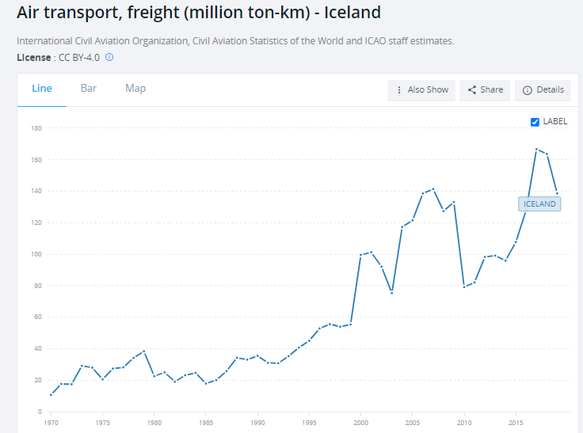
Dänemark | Denmark | 224000000
Deutschland (bis 1990 früheres Gebiet der BRD) | Germany | 3352000000
Estland | Estonia | 204000000
Irland | Ireland | 618000000
Griechenland | Greece | 282000000
Spanien | Spain | 447000000
Frankreich | France | 1543000000
Kroatien | Croatia | 193000000
Italien | Italy | 584000000
Zypern | Cyprus | 24000000
Lettland | Latvia | 331000000
Litauen | Lithuania | 313000000
Luxemburg | Luxembourg | 35000000
Ungarn | Hungary | 477000000
Malta | Malta | 1000000
Niederlande | Netherlands | 483000000
Österreich | Austria | 509000000
Polen | Poland | 1368000000
Portugal | Portugal | 100000000
Rumänien | Romania | 950000000
Slowenien | Slovenia | 64000000
Slowakei | Slovakia | 239000000
Finnland | Finland | 267000000
Schweden | Sweden | 481000000
Vereinigtes Königreich | United Kingdom | 1677000000
Island | Iceland | 163646000 | https://www.statista.com/statistics/690518/freight-tonne-kilometers-of-the-icelandair-group/ | https://data.worldbank.org/indicator/IS.AIR.GOOD.MT.K1?locations=IS
Norwegen | Norway | 62000000
Schweiz | Switzerland | 131000000
Montenegro | Montenegro | 134500 | 134500 | https://tradingeconomics.com/montenegro/air-transport-freight-million-ton-km-wb-data.html, https://knoema.com/atlas/Montenegro/Air-transport-freight
Nordmazedonien | North Macedonia | 0 | 0 | https://knoema.com/atlas/North-Macedonia/Air-transport-freight
Serbien | Serbia | 17700000 | 17700000 | https://knoema.com/atlas/Serbia/Air-transport-freight
Albanien | Albania | 0 | 0 | https://knoema.com/atlas/Albania/topics/Transportation/Air-transport/Air-transport-freight
Bosnien und Herzegowina | Bosnia and Herzegovina | 0 | 0 | https://tradingeconomics.com/bosnia-and-herzegovina/air-transport-freight-million-ton-km-wb-data.html, https://knoema.com/atlas/Bosnia-and-Herzegovina/Air-transport-freight

ModalSplit_roads_orig
country_de | country_en | year |  | only vehicles over 3.5 tonnes
Country |  | 2018
Europäische Union (EU6-1958, EU9-1973, EU10-1981, EU12-1986, EU15-1995, EU25-2004, EU27-2007, EU28-2013, EU27-2020) |  | 75.3
Europäische Union - 27 Länder (ab 2020) |  | 76.5
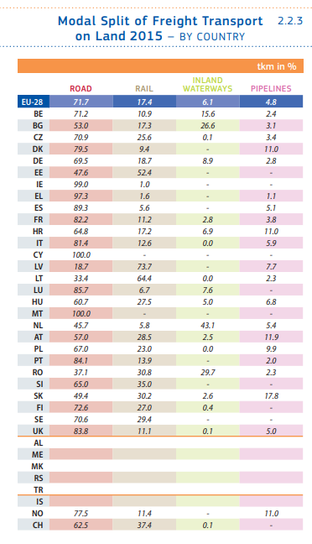
Europäische Union - 28 Länder (2013-2020)
Europäische Union - 27 Länder (2007-2013)
Euroraum (EA11-1999, EA12-2001, EA13-2007, EA15-2008, EA16-2009, EA17-2011, EA18-2014, EA19-2015)
Euroraum - 19 Länder (ab 2015)
Euroraum - 18 Länder (2014) |  |  | Länder bei denen keine Daten vorliegen werden EU-Daten zugewiesen
Belgien | Belgium | 72.1
Bulgarien | Bulgaria | 56.2
Tschechien | Czechia | 72.4
Dänemark | Denmark | 88.2
Deutschland (bis 1990 früheres Gebiet der BRD) | Germany | 72.8
Estland | Estonia | 53.8
Irland | Ireland | 99.2
Griechenland | Greece | 97.9
Spanien | Spain | 95
Frankreich | France | 87.8
Kroatien | Croatia | 73.6
Italien | Italy | 86.8
Zypern | Cyprus | 100
Lettland | Latvia | 24.2
Litauen | Lithuania | 32.1
Luxemburg | Luxembourg | 84.3
Ungarn | Hungary | 68.9
Malta | Malta | 100
Niederlande | Netherlands | 50.4
Österreich | Austria | 66.3
Polen | Poland | 73.1
Portugal | Portugal | 85.8
Rumänien | Romania | 44
Slowenien | Slovenia | 64.7
Slowakei | Slovakia | 64.4
Finnland | Finland | 70.7
Schweden | Sweden | 68.9
Vereinigtes Königreich | United Kingdom | 90.5
Island | Iceland | 75.3 | *
Norwegen | Norway | 84.5 |  |  | https://op.europa.eu/en/publication-detail/-/publication/4b352d6f-b540-11e7-837e-01aa75ed71a1/language-en
Schweiz | Switzerland | 65.2
Montenegro | Montenegro | 75.3 | *
Nordmazedonien | North Macedonia | 75.3 | *
Serbien | Serbia | 75.3 | *
Albanien | Albania | 75.3 | *
Bosnien und Herzegowina | Bosnia and Herzegovina | 75.3 | *

ModalSplit_railways_orig
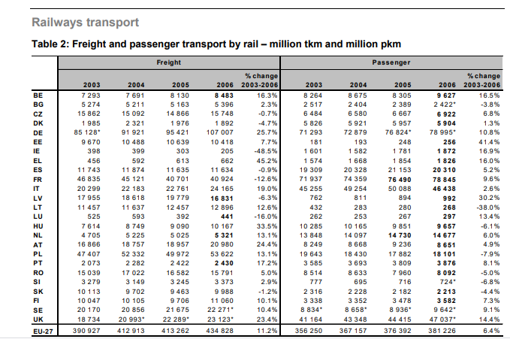
country_de | country_en | year | 2018
Europäische Union (EU6-1958, EU9-1973, EU10-1981, EU12-1986, EU15-1995, EU25-2004, EU27-2007, EU28-2013, EU27-2020)
Europäische Union - 27 Länder (ab 2020) |  | 18.7
Europäische Union - 28 Länder (2013-2020) |  | 18
Europäische Union - 27 Länder (2007-2013)
Euroraum (EA11-1999, EA12-2001, EA13-2007, EA15-2008, EA16-2009, EA17-2011, EA18-2014, EA19-2015)
Euroraum - 19 Länder (ab 2015)
Euroraum - 18 Länder (2014) |  |  |  |  |  |  | https://thepep.unece.org/sites/default/files/2017-06/Modal.Split_.pdf
Belgien | Belgium | 11.7
Bulgarien | Bulgaria | 19.3
Tschechien | Czechia | 27.6
Dänemark | Denmark | 11.8
Deutschland (bis 1990 früheres Gebiet der BRD) | Germany | 19.8
Estland | Estonia | 46.2
Irland | Ireland | 0.8
Griechenland | Greece | 2.1
Spanien | Spain | 5
Frankreich | France | 9.9
Kroatien | Croatia | 21.2
Italien | Italy | 13.1
Zypern | Cyprus | 18.7
Lettland | Latvia | 75.8
Litauen | Lithuania | 67.9
Luxemburg | Luxembourg | 8.2 |  |  | besssere Werte und auch zeitlich abhängig
Ungarn | Hungary | 27 |  |  | https://unece.org/DAM/trans/doc/2018/wp6/_Infocards_REV_7Dec2017.pdf
Malta | Malta | 18.7 |  |  | https://unece.org/DAM/trans/doc/2020/wp6/_Infocards_ENG.pdf
Niederlande | Netherlands | 6.4
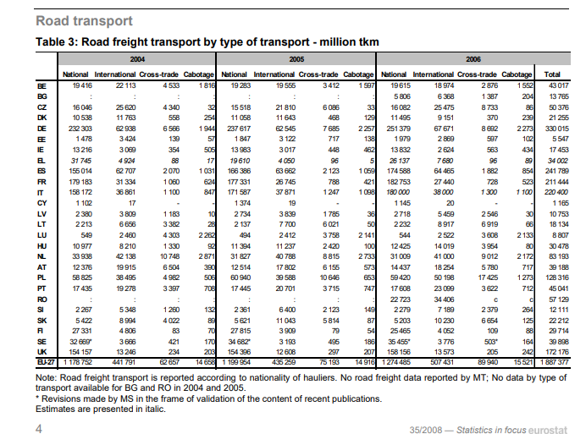
Österreich | Austria | 31.5
Polen | Poland | 26.8
Portugal | Portugal | 14.2
Rumänien | Romania | 28.9
Slowenien | Slovenia | 35.3
Slowakei | Slovakia | 32.6
Finnland | Finland | 29
Schweden | Sweden | 31.1
Vereinigtes Königreich | United Kingdom | 9.4
Island | Iceland | 18.7 | https://unece.org/fileadmin/DAM/trans/doc/2018/wp6/Iceland.pdf | bei Historischen fehlende Daten aufgefüllt mit dieser Quelle
Norwegen | Norway | 15.5 |  | https://unece.org/DAM/trans/doc/2020/wp6/_Infocards_ENG.pdf
Schweiz | Switzerland | 34.7
Montenegro | Montenegro | 18.7
Nordmazedonien | North Macedonia | 18.7
Serbien | Serbia | 18.7 |  | 2008 | 2017
 |  |  | road | 67 | 79 | 1.8
 |  |  | rail | 20 | 9 | -8.5
 |  |  | IWW | 13 | 23 | 6.5
Albanien | Albania | 18.7
Bosnien und Herzegowina | Bosnia and Herzegovina | 18.7 | 2009 | 2015
 |  | road | 63 | 73 |  | 2.5
 |  | rail | 37 | 27 |  | -5.1

ModalSplit_ship_orig
country_de | country_en | year
Country | unit: m^2/H | year | 2018
Europäische Union (EU6-1958, EU9-1973, EU10-1981, EU12-1986, EU15-1995, EU25-2004, EU27-2007, EU28-2013, EU27-2020) |  | 6
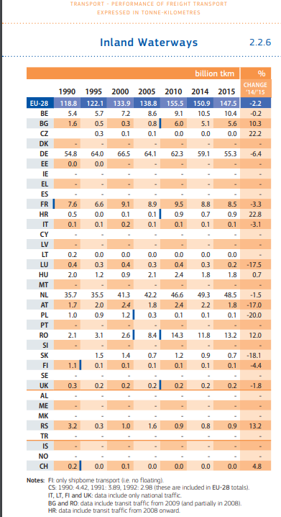
Europäische Union - 27 Länder (ab 2020) |  | 5.5
Europäische Union - 28 Länder (2013-2020)
Europäische Union - 27 Länder (2007-2013)
Euroraum (EA11-1999, EA12-2001, EA13-2007, EA15-2008, EA16-2009, EA17-2011, EA18-2014, EA19-2015)
Euroraum - 19 Länder (ab 2015)
Euroraum - 18 Länder (2014) |  |  | Länder bei denen keine Daten vorliegen werden EU-Daten zugewiesen
Belgien | Belgium | 16.1
Bulgarien | Bulgaria | 24.5
Tschechien | Czechia | 0
Dänemark | Denmark | 6
Deutschland (bis 1990 früheres Gebiet der BRD) | Germany | 7.4
Estland | Estonia | 6
Irland | Ireland | 6
Griechenland | Greece | 6
Spanien | Spain | 6
Frankreich | France | 2.3
Kroatien | Croatia | 5.2
Italien | Italy | 0
Zypern | Cyprus | 6
Lettland | Latvia | 6
Litauen | Lithuania | 0
Luxemburg | Luxembourg | 7.5
Ungarn | Hungary | 4.1
Malta | Malta | 6
Niederlande | Netherlands | 43.2
Österreich | Austria | 2.1
Polen | Poland | 0.1
Portugal | Portugal | 6
Rumänien | Romania | 27.1
Slowenien | Slovenia | 6
Slowakei | Slovakia | 3
Finnland | Finland | 0.4
Schweden | Sweden | 0
Vereinigtes Königreich | United Kingdom | 0.1
Island | Iceland | 6 | *
Norwegen | Norway | 6
Schweiz | Switzerland | 0.1
Montenegro | Montenegro | 6 | *
Nordmazedonien | North Macedonia | 6 | *
Serbien | Serbia | 6 | *
Albanien | Albania | 6 | * | file:///C:/Users/ge79xox/Downloads/MIAA16002ENN.en.pdf
Bosnien und Herzegowina | Bosnia and Herzegovina | 6 | *

EnergyperSource
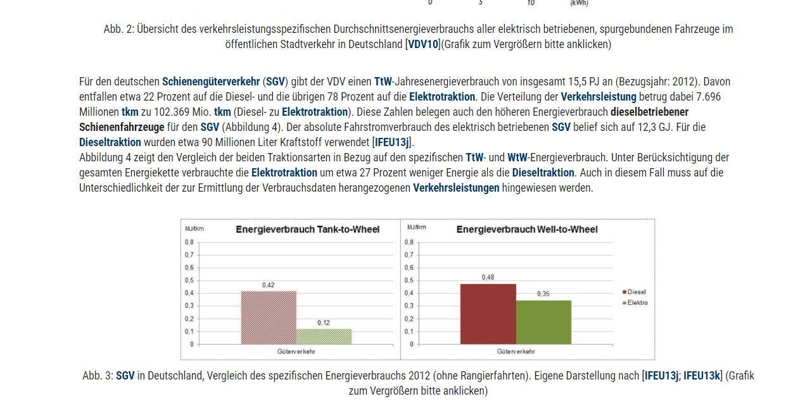
Energy consumption MJ/tkm | road | rail | ship | flight
Elec | 0.2 | 0.12 | 0.4 | 0 | tank-to-wheel
Plug-in-Hybrid | 0.4 | 0 | 0.4 | 0
Hydrogen | 0.25 | 0.25 | 0.4 | 0
Kerosin | 0 | 0 | 0.4 | 9.8
Diesel | 0.52 | 0 | 0.4 | 0
Benzin | 0.5 | 0 | 0.4 | 0

Info-Source | https://www.forschungsinformationssystem.de/servlet/is/342234/
Energy consumption of various modes of transport | roads | railways | waterways | flights
MJ/tkm | 1.4 | 0.3 | 0.4 | 9.8

 | Project Lab
 | Small trucks (< 3,5t)

